PRESENTATION
Evaluation de la démarche de prévention des TMS

Cet outil vous permet d’évaluer votre démarche de prévention des TMS et des lombalgies. A l’étape 1 de la démarche, cet outil d’auto-évaluation vous est proposé pour évaluer votre situation actuelle, notamment vis-à-vis des actions de prévention mises en œuvre dans votre entreprise. A l’étape 4 de la démarche, cet outil vous permet d’évaluer votre progression et d’identifier les axes de progrès possibles. | 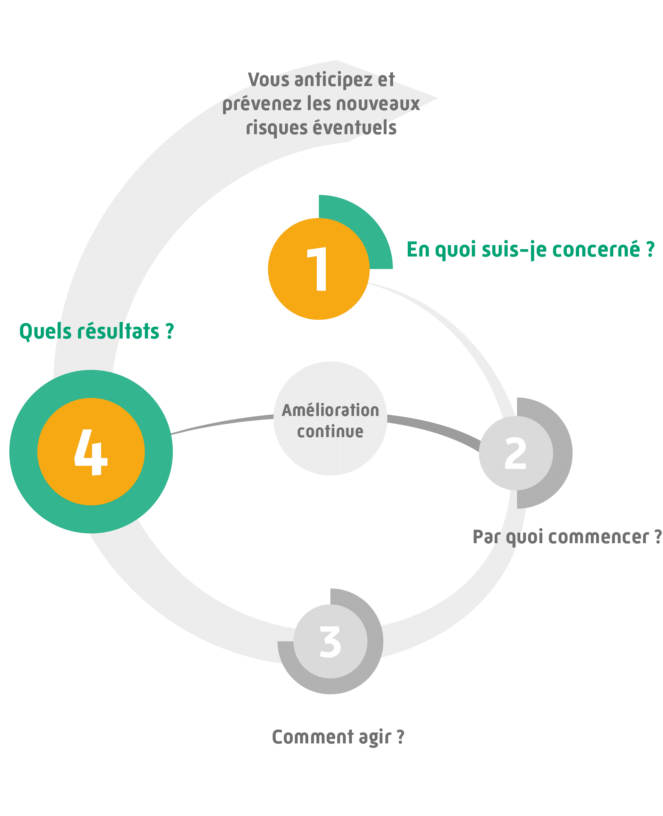

Répondez aux quelques questions présentes sur les six onglets suivants, en commençant par L’onglet «ENGAGEMENT DE LA DIRECTION». Il suffit de choisir à l'aide de la liste déroulante, "OUI" ou "NON" pour chacune des dix questions. L’onglet « SYNTHESE» est complètement automatique. Il vous présente une synthèse de vos réponses ainsi qu’une représentation graphique vous permettant d’identifier les axes de travail à améliorer en priorité (le vert correspond à une évaluation optimale tandis que le rouge pointe les aspects les plus critiques). Cette synthèse constitue un support aux échanges entre acteurs de la démarche.

L’outil « Evaluation de la démarche de prévention des TMS » constitue un outil d’aide au suivi, qui s’utilise dans le cadre de la démarche TMS Pros. Les résultats issus de cet outil sont basés exclusivement sur les données renseignées par l’utilisateur sous son entière responsabilité. Aussi, la sécurité des éventuelles données personnelles renseignées dans l’outil devra être assurée par l’utilisateur conformément à la réglementation. L’outil « Evaluation de la démarche de prévention des TMS » a été développé par l’Institut national de recherche et de sécurité (INRS) et le réseau Prévention (Cnam – Carsat/Cramif/Cgss) détenteurs des droits d’auteur. Il est interdit de reproduire pour un usage autre que privé cet outil, de l’adapter, de le modifier sans autorisation préalable. Cet outil a été conçu pour fonctionner de manière autonome et ne nécessite en aucune manière de mises à jour informatiques ou d’actions quelconque de maintenance.

ENGAGEMENT DE LA DIRECTION
 |  |  | Nom de l'Entreprise

 |  |  | Date

Evaluation de la démarche de prévention des TMS

Suivant
THEME : ENGAGEMENT DE LA DIRECTION
QUESTIONS |  | REPONSES (Oui/Non) | COMMENTAIRES
1 | La direction a inscrit le risque de TMS et de lombalgies dans le Document Unique d’Evaluation des Risques professionnels (DUER).
2 | La direction a nommé une personne-ressource pour animer la démarche de prévention des TMS et des lombalgies.
3 | La direction affiche clairement la prévention des TMS et des lombalgies comme une priorité et communique à ce sujet auprès de l’ensemble des salariés.
4 | La direction a officiellement dégagé du temps aux différents acteurs impliqués dans la démarche de prévention des TMS.
5 | La direction a mis en place un comité de pilotage/groupe projet TMS et encourage le fonctionnement de groupe de travail.
6 | La direction fait appel, quand cela est nécessaire, à des ressources externes pour l’accompagner dans la mise en œuvre de sa démarche.
7 | La direction a mis en place des indicateurs de suivi de la démarche de prévention.
8 | La direction a prévu un budget spécifique pour mener à bien la démarche de prévention des TMS et des lombalgies.
9 | La direction procède plusieurs fois par an à un état d’avancement de la démarche.
10 | La direction participe à des réunions extérieures d’information / sensibilisation / partage d'expérience sur les TMS et les lombalgies.

MISE EN OEUVRE D'UNE DEMARCHE
 |  |  | Nom de l'Entreprise

 |  |  | Date

Evaluation de la démarche de prévention des TMS

Précédent
Suivant
THEME : MISE EN ŒUVRE D'UNE DEMARCHE DE PREVENTION DES TMS AVEC DES OUTILS ADAPTES
QUESTIONS |  | REPONSES (Oui/Non) | COMMENTAIRES
1 | La démarche de prévention des TMS et des lombalgies est décrite dans un document ; ses objectifs et ses différentes étapes sont clairement définis et ont fait l’objet d’un débat en comité de pilotage/groupe projet.
2 | L’ensemble du personnel a été informé de la démarche de prévention des TMS et des lombalgies (réunion d’information, points communication, affichage…).
3 | Le service de santé au travail est associé à la démarche de prévention des TMS et des lombalgies.
4 | Les membres du comité de pilotage/groupe projet et des groupes de travail sont accompagnés par une ou plusieurs personnes ressources compétentes pour mener à bien la démarche de prévention des TMS et des lombalgies.
5 | Des informations sont recherchées et mises à jour régulièrement sur le dénombrement des maladies professionnelles et accidents du travail déclarés, l’absentéisme, les restrictions d’aptitude, les plaintes liées aux TMS et au stress…
6 | Le comité de pilotage et le ou les groupes de travail se réunissent régulièrement pour définir des objectifs et établir des plans d’actions avec échéances précises pour leur mise en oeuvre.
7 | Les situations de travail potentiellement à l’origine de TMS et de lombalgies sont identifiées et priorisées en termes d’actions à mener.
8 | Les facteurs de risques physiques (efforts, gestes répétitifs, manutention manuelle, vibrations, postures inconfortables) font l’objet d’une évaluation méthodique.
9 | Les facteurs liés à l’organisation sont bien pris en compte dans l’analyse des situations de travail (pression du temps, qualité des relations, possibilités d’entraide, fréquence et durée des pauses, diversité des tâches, autonomie dans la réalisation de son travail…).
10 | Le diagnostic de risque établi fait l’objet d’une présentation formelle et de débats au sein du ou des groupes de travail.

RECHERCHE D'AUTONOMIE
 |  |  | Nom de l'Entreprise

 |  |  | Date

Evaluation de la démarche de prévention des TMS

Précédent
Suivant
THEME : RECHERCHE D'AUTONOMIE DANS LA DEMARCHE DE PREVENTION DES TMS
QUESTIONS |  | REPONSES (Oui/Non) | COMMENTAIRES
1 | Le chef d’entreprise ou un membre de la direction a été formé pour piloter la démarche de prévention des TMS et des lombalgies.
2 | Une ou plusieurs personnes-ressources ont été formées pour animer la démarche de prévention des TMS et des lombalgies.
3 | Le personnel a été formé à la prévention des risques liés à l’activité physique (type PRAP).
4 | Le rôle des différents intervenants dans la démarche est clair pour l’ensemble du personnel.
5 | La ou les personnes-ressources gèrent en interne la démarche de prévention des TMS et des lombalgies.
6 | Si nécessaire, l’entreprise sait à quels partenaires externes s’adresser pour répondre à des besoins spécifiques (solutions techniques, analyse approfondie de certaines situations de travail, aide à la reprise, aide au maintien dans l’emploi…).
7 | Le comité de pilotage et les groupes de travail sont dynamiques. Les débats sont animés et débouchent sur des propositions d’actions concrètes.
8 | Des traces écrites des réalisations sont présentes dans l’entreprise (comptes rendus / plans d’actions et suivi / projets d’amélioration).
9 | Le bilan des solutions mises en place est systématiquement réalisé pour les remettre en cause ou les faire évoluer si nécessaire.
10 | La démarche telle qu’elle est mise en oeuvre contribue au développement des compétences des acteurs.

PARTICIPATION DES SALARIES
 |  |  | Nom de l'Entreprise

 |  |  | Date

Evaluation de la démarche de prévention des TMS

Précédent
Suivant
THEME : PARTICIPATION DES SALARIES, DE L'ENCADREMENT ET DES REPRESENTANTS DU PERSONNEL
QUESTIONS |  | REPONSES (Oui/Non) | COMMENTAIRES
1 | L’ensemble du personnel est régulièrement informé de l’état d’avancement de la démarche de prévention des TMS et des lombalgies.
2 | Les salariés ont la possibilité de faire remonter des problèmes ou de proposer des solutions. Ils savent à qui s’adresser et le font en confiance.
3 | Les nouveaux embauchés font l’objet d’une sensibilisation systématique sur la santé-sécurité et en particulier sur le risque de TMS et de lombalgies.
4 | L’encadrement sait à qui s’adresser pour faire part de difficultés en lien avec le risque de TMS et de lombalgies (maintien au poste d’une personne en difficulté, problèmes techniques à résoudre, rotation de postes, gestion des aléas de production …).
5 | Les questions de santé-sécurité sont abordées systématiquement lors des réunions d’encadrement.
6 | Les problèmes liés aux TMS/lombalgies soulevés par les salariés et l’encadrement sont bien pris en compte et font l’objet de réponses rapidement, même si une solution n’est pas immédiatement accessible.
7 | Les salariés donnent leur avis sur les solutions mises en oeuvre après les avoir testées, de façon à les faire évoluer si besoin.
8 | Les membres des instances représentatives du personnel sont sensibilisés à la prévention des TMS et des lombalgies ; ils ont bénéficié d’une information/formation spécifique.
9 | Des instances représentatives du personnel participent au comité de pilotage et/ou aux groupes projet TMS.
10 | Un état d’avancement de la démarche de prévention des TMS/lombalgies est régulièrement fait auprès des instances de l’entreprise (Comité de direction, instances représentatives du personnel,…).

MISE EN OEUVRE DES SOLUTIONS
 |  |  | Nom de l'Entreprise

 |  |  | Date

Evaluation de la démarche de prévention des TMS

Précédent
Suivant
THEME : MISE EN ŒUVRE DES SOLUTIONS TECHNIQUE, HUMAINES ET ORGANISATIONNELLES
QUESTIONS |  | REPONSES (Oui/Non) | COMMENTAIRES
1 | La conception des postes (hauteur des plans de travail, zones de confort, gestes répétitifs…) respecte les normes ergonomiques en vigueur.
2 | Les critères de santé/sécurité du travail, en particulier le risque de TMS et de lombalgies, sont pris en compte dans les décisions d’acquisition de nouveau matériel (nouvelles technologies, machines, équipements de protection, outils, maintenance du matériel…)
3 | Les salariés sont associés au choix du nouveau matériel.
4 | Quand cela est possible, les solutions mises en oeuvre font l’objet de phases de test et/ou de simulation avant d’être implantées durablement.
5 | Des changements dans l’organisation temporelle du travail sont proposés pour répondre à l’objectif de prévention des TMS et des lombalgies (changement de fréquence et de durée des pauses, des horaires de travail…).
6 | Des changements dans l’organisation des équipes interviennent pour répondre à l’objectif de diversification des tâches (rotation de postes, développement de la polyvalence, possibilité d’entraide…).
7 | Lorsque les rotations de postes sont mises en place, elles s’accompagnent d’un temps de formation et d’adaptation progressive aux nouveaux postes.
8 | Les critères de santé/sécurité du travail, en particulier le risque de TMS et de lombalgies, sont pris en compte dans les nouveaux projets de développement (nouveaux locaux, nouveaux postes, évolution majeure de l’organisation).
9 | Les problèmes de restriction d’aptitude ou de maintien dans l’emploi conduisent à l’examen systématique de solutions à mettre en place, en présence à minima du médecin du travail, du service des ressources humaines et de l’encadrement de proximité.
10 | Les salariés qui reviennent après un arrêt consécutif à un TMS (lombalgies, problème aux épaules…) ont la possibilité de reprendre progressivement leur activité (temps partiel thérapeutique) et/ou d’être affectés temporairement à des postes plus « légers ».

RECHERCHE PREVENTION DURABLE
 |  |  | Nom de l'Entreprise

 |  |  | Date

Evaluation de la démarche de prévention des TMS

Précédent
Suivant
THEME : RECHERCHE DE LA PREVENTION DURABLE DES TMS
QUESTIONS |  | REPONSES (Oui/Non) | COMMENTAIRES
1 | Les indicateurs de suivi de la démarche TMS sont régulièrement examinés dans les instances de l’entreprise (comité de direction, instances représentatives du personnel,…).
2 | L’ensemble du personnel est formé à la prévention des TMS et des lombalgies.
3 | Un système de veille est mis en place dans un objectif d’amélioration continue.
4 | Les salariés ont pris l’habitude de faire remonter régulièrement des problèmes en lien avec la santé/sécurité.
5 | L’évaluation du risque de TMS et de lombalgies est intégrée aux nouveaux projets (acquisition de nouvelles machines, conception de nouveaux locaux, nouveaux produits…).
6 | Les connaissances et compétences acquises sur la prévention des TMS et des lombalgies font l’objet d’un transfert en interne et de partage d’expériences. La coopération entre les différents acteurs fonctionne bien.
7 | La démarche de prévention des TMS a tendance à s’étendre à d’autres secteurs et/ou d’autres acteurs dans l’entreprise.
8 | La démarche de prévention des TMS s’intègre à d’autres projets de l’entreprise (qualité, performance…).
9 | Des échanges avec d’autres entreprises confrontées aux TMS et aux lombalgies se développent avec ou sans l’aide de partenaires externes.
10 | Même si des acteurs de la démarche quittent l’entreprise, la culture mise en place permettra de poursuivre des actions sur les TMS.

SYNTHESE
 |  |  | Nom de l'Entreprise

 |  |  |  | Date

Evaluation de la démarche de prévention des TMS

N° | THEME | SCORE
1 - | ENGAGEMENT DE LA DIRECTION | 0
2 - | MISE EN ŒUVRE D'UNE DEMARCHE DE PREVENTION DES TMS AVEC DES OUTILS ADAPTES | 0
3 - | RECHERCHE D'AUTONOMIE DANS LA DEMARCHE DE PREVENTION DES TMS | 0
4 - | PARTICIPATION DES SALARIES, DE L'ENCADREMENT ET DES REPRESENTANTS DU PERSONNEL | 0
5 - | MISE EN ŒUVRE DES SOLUTIONS TECHNIQUES, HUMAINES ET ORGANISATIONNELLES | 0
6 - | RECHERCHE DE LA PREVENTION DURABLE DES TMS | 0

Commentaires :

Axes de progrès :

